サザンプトン(西)
 SOUTHAMPTON SCHEDULE - 関西 |  |  |  |  |  |  |  |  |  |  |  | 連絡先：大阪海運 TEL：06-7730-1075/FAX：06-7730-1088
★本船名＝CUT日前倒し
※本船名＝本船変更
※本船名＝サービス無し
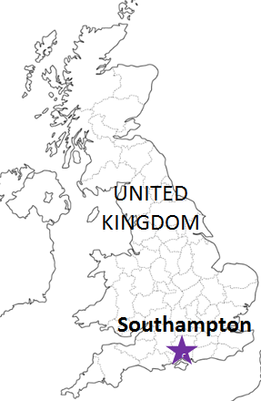
Discharge: Southampton, UK
 |  |  |  |  |  |  |  |  |  |  |  |  | UPDATED : | 2026-07-31 | E
From Osaka / Kobe
VESSEL | VOY | CFS CUT |  |  |  | ETA |  | ETD |  | ETA
注意事項
危険品は受諾出来かねますのでご了承ください。
国内消防法該当品は搬入日に指定がございます。 事前に担当者にご確認の上、外貨にてご搬入ください。
段積み不可貨物、重量物、長尺貨物、背高貨物は 受託不可もしくは追加費用が発生する場合がございます。 詳細は担当者までお問合せ下さい。
EU加盟国・トルコ向けは6桁のHS CODEの申請が必要 です。S/I上にご記載ください(Transship貨物も含む)。
貨物搬入の際には、下記３点をお願い致します。 ＊貨物にケースマークを貼付 ＊送り状に"にしてつ扱い"と記載 ＊送り状にケースマーク、NACCS CODEの記載
木材を使用した梱包等については輸入地で規制が ございます。詳細は下記ご確認ください。 http://www.maff.go.jp/pps/j/konpozai/kuni/country.html
先船のスケジュール及び船名は、予告なく変更の 可能性がございます。予め御了承お願い致します。
記載以外の仕向地も承っております。お問合せください！
 |  | OSA |  | KOB |  | KOB |  | KOB |  | SOU

 |  |  |  |  |  |  |  | 0 DAYS |  | 44 DAYS
★※CMA CGM TITUS | 0R116W1MA | 2026-08-05 | 水 | 2026-08-05 | 水 | 2026-08-13 | 木 | 2026-08-13 | 木 | 2026-09-23 | 水
※Omit by Carrier |  | 2026-08-13 | 木 | 2026-08-13 | 木 | 2026-08-20 | 木 | 2026-08-20 | 木 | 2026-09-30 | 水
CMA CGM THAMES | 0R118W1MA | 2026-08-20 | 木 | 2026-08-20 | 木 | 2026-08-27 | 木 | 2026-08-27 | 木 | 2026-10-07 | 水

貨物搬入先 | 会社名 |  |  |  |  | 住所 / 保税名称
大阪 CFS | ㈱辰巳商会 南港 コンテナフレイトステーション |  |  |  |  | 大阪市住之江区南港東7-1-24 |  |  |  |  | NACCS：4IW62
 |  |  |  |  |  | TEL : 06-6612-3153 FAX : 06-6612-6256
神戸 CFS | ㈱辰巳商会 ポートアイランド物流センター |  |  |  |  | 神戸市中央区港島７丁目１３番 |  |  |  |  | NACCS：3FRA2
 |  |  |  |  |  | TEL : 078-302-0282 FAX : 078-302-1406

